Sheet1
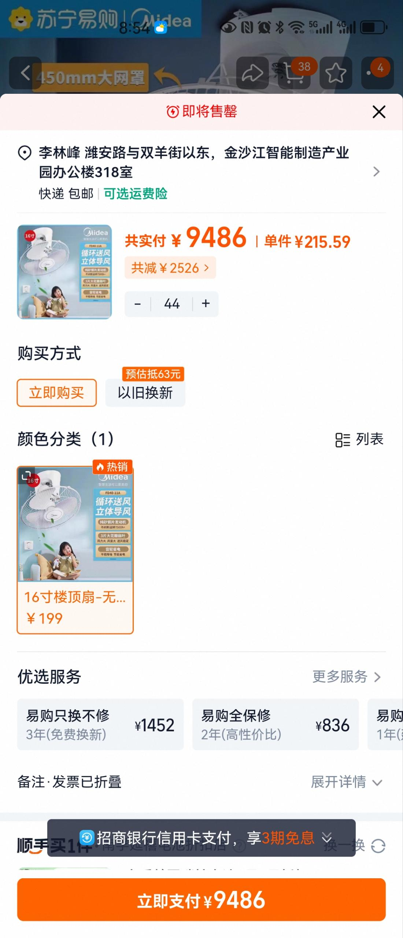
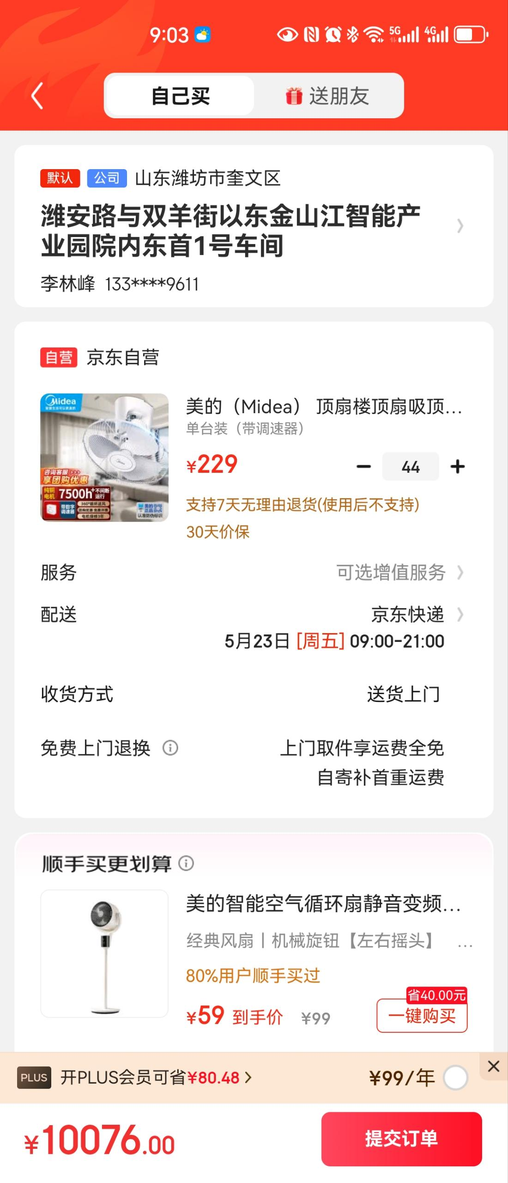
三方对比说明
售货方 | 产品 | 型号 | 数量 | 单位 | 单价/元 | 合计 | 备注
淘宝 | 美的 | 16寸 | 44 | 台 | 215.59 | 9485.96 | 价格偏高、售后困难
 | assam | 24寸 | 44 | 台 | 321 | 14124 | 尺寸偏大偏重，考虑到生产顶部铝型材称重问题，暂不考虑
京东 | 美的 | 16寸 | 44 | 台 | 229 | 10076 | 价格偏高、售后困难
星顺 | 美的 | 16寸 | 44 | 台 | 206 | 9064 | 线下供应商价格有优势，质保一年，一年内免费换新，售后有保障
